Sheet3
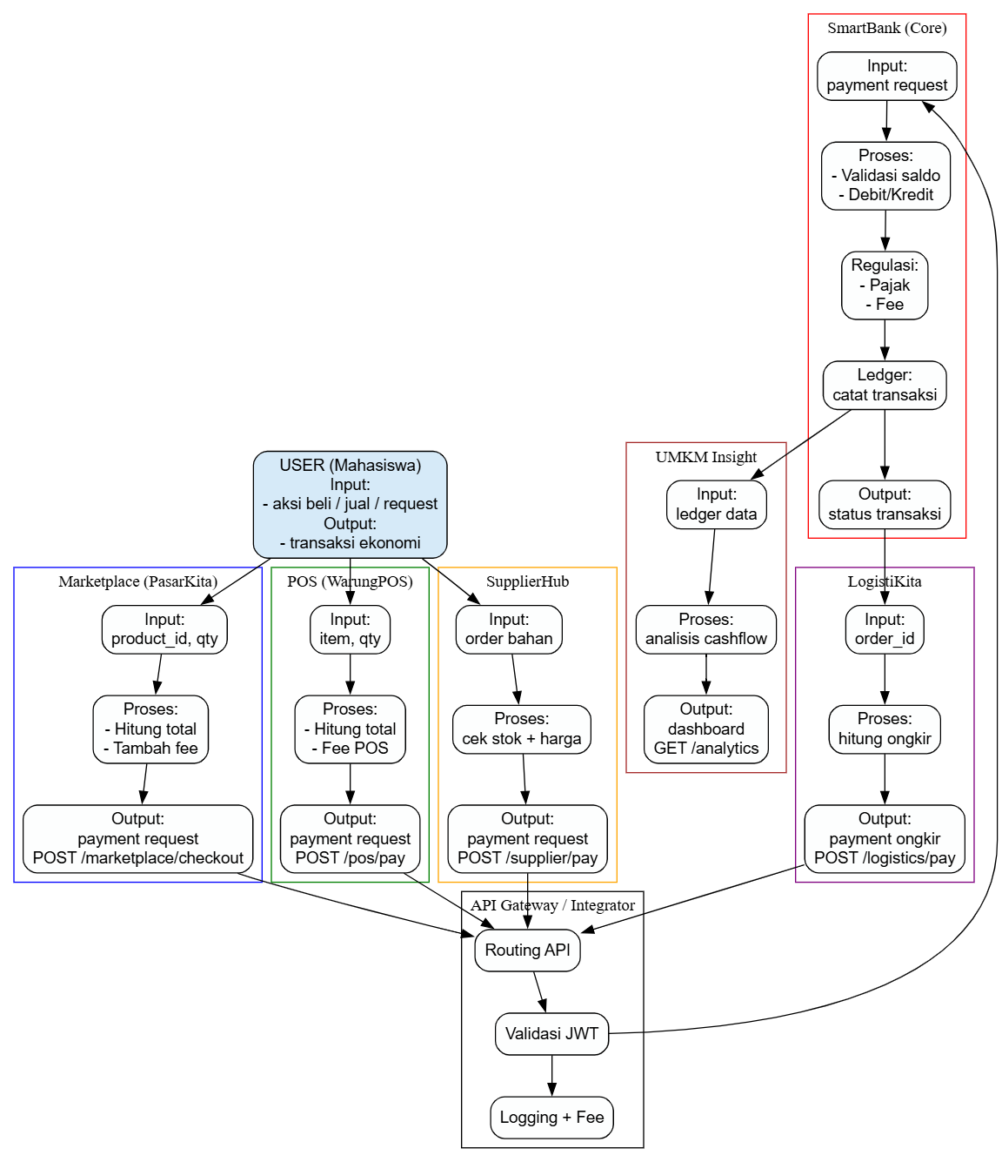
 | A | B | C | D | E | F | G | H | I | J | K | L
1
2 |  | ALUR KERJA DAN INTEGRASI EKOSISTEM
3 |  | SKEMA TUGAS BESAR MATA KULIAH RPL 2
4 |  | Dosen | M. Yusril Helmi Setyawan, S.Kom., M.Kom.
5
6
7
8
9
10
11
12
13
14
15
16
17
18
19
20
21
22
23
24
25
26
27
28
29
30
31
32
33
34
35
36
37
38
39
40
41
42
43

